FORMATO
PROCESO
FORMATO
GESTIÓN DE MEJORAMIENTO
MAPA DE RIESGOS DE GESTIÓN
CÓDIGO
VERSIÓN
PÁGINA
VIGENTE DESDE
E-MEJ-FT-009
06
1 DE 1
10/10/2017
 |  |  |  |  |  |  |  |  |  |  |  |  |  |  |  |  |  |  |  | TIPO DE RIESGO | IMPACTO | PROBABILIDAD
 |  |  |  |  |  |  |  |  |  |  |  |  |  |  |  |  |  |  | SI | ESTRATÉGICO | (1) INSIGNIFICANTE | (1) RARA VEZ
 |  |  |  |  |  |  |  |  |  |  |  |  |  |  |  |  |  |  | NO | DE IMAGEN | (2) MENOR | (2) IMPROBABLE
 |  |  |  |  |  |  |  |  |  |  |  |  |  |  |  |  |  |  |  | OPERATIVO | (3) MODERADO | (3) POSIBLE
 |  |  |  |  |  |  |  |  |  |  |  |  |  |  |  |  |  |  |  | FINANCIERO | (4) MAYOR | (4) PROBABLE
 |  |  |  |  |  |  |  |  |  |  |  |  |  |  |  |  |  |  |  | CUMPLIMIENTO | (5) CATASTRÓFICO | (5) CASI SEGURO
FECHA DE ACTUALIZACIÓN: |  | 2018-01-24 |  |  |  |  |  |  |  |  |  |  |  |  |  |  |  |  |  | TECNOLOGÍA
IDENTIFICACIÓN DEL RIESGO |  |  |  |  |  | VALORACIÓN DEL RIESGO
PROCESO/ OBJETIVO | ÁREA*/ OBJETIVO | CAUSA | TIPO DE RIESGO | RIESGO | CONSECUENCIAS | ANÁLISIS DEL RIESGO |  |  | CONTROL | EVALUACIÓN DEL RIESGO
 |  |  |  |  |  | RIESGO INHERENTE |  |  |  | CONTROLES | SÍ/NO | AFECTA | RIESGO RESIDUAL |  |  | ACCIONES DE CONTINGENCIA | ACCIONES ASOCIADAS AL CONTROL
 |  |  |  |  |  | PROBABILIDAD | IMPACTO | ZONA DE RIESGO |  |  |  |  | PROBABILIDAD | IMPACTO | ZONA DE RIESGO |  | PERIODO DE EJECUCIÒN | ACCIONES
Planeación Proyectar con base en el contexto estratégico, el Plan de Desarrollo vigente en Bogotá y la Participación de la Ciudadanía, los compromisos de corto y mediano plazo, para el cumplimiento de la misión de la Entidad en el marco de la política pública y en busca del mejoramiento continuo, que apoye la prevención protección y restitución de los derechos a los niños, niñas, adolescentes y jóvenes del IDIPRON; lo cual se materializa en planes, programas y proyectos. | Planeación | Entrega de información inexacta o desactualizada erronea que incida en la formulación de los proyectos de inversión | OPERATIVO | Formulación de proyectos de inversión que no respondan a las necesidades reales del Instituto y sus beneficiarios. | Errores en la planeación de acciones especificas Incumplimiento del plan de desarrollo institucional Desvio de recursos y esfuerzos a proyectos no pertinentes para el IDIPRON | (1) RARA VEZ | (4) MAYOR | 4 | La formulación de los proyectos de inversión de IDIPRON es realizada de manera conjunta entre los subdirectores (Gerentes de Proyecto) y la Oficina Asesora de Planeación, de acuerdo con las necesidades manifiestas de sus áreas usando como herramienta el documento "PLANIFICACIÓN DE FINES, MEDIOS, RECURSOS, TOMA DE DECISIONES Y SEGUIMIENTO DE LA GESTIÓN DEL IDIPRON E-PLA-PR-001" y complementarios. Es revisada interna y externamente por: Interna: Jefe Oficina de Planeación Externa: Secretaría de Hacienda y Planeación Distrital-SEGPLAN | ¿Existen manuales, instructivos o procedimientos para el manejo del control? | SÍ | IMPACTO | (1) RARA VEZ | (2) MENOR | 2 | En caso de presentarse errores en la planeación de los proyectos de inversión se debe realizar la priorización de gasto | Dec-18 | Este riesgo esta en zona de riesgo baja lo que indica que los controles creados para su manejo son efectivos para prevenir su materialización.
 |  |  |  |  |  |  |  |  |  | ¿Está(n) definido(s) el(los) responsable(s) de la ejecución del control y del seguimiento? | SÍ
 |  |  |  |  |  |  |  | ALTA |  | ¿El control es automático? | SI |  |  |  | BAJA
 |  |  |  |  |  |  |  |  |  | ¿El control es manual? | SÍ
 |  |  |  |  |  |  |  |  |  | ¿La frecuencia de ejecución del control y seguimiento es adecuada? | SÍ
 |  |  |  |  |  |  |  |  |  | ¿Se cuenta con evidencias de la ejecución y seguimiento del control? | SÍ
 |  |  |  |  |  |  |  |  |  | ¿En el tiempo que lleva la herramienta ha demostrado ser efectiva? | SÍ
 | Participación Ciudadana | Debilidades en la comunicación de los equipos de participación y la coordinación No contar con el personal cualificado y suficiente para cumplir con los requerimientos establecidos en las instancias | OPERATIVO | No dar cumplimiento a los compromisos adquiridos en las diferentes instancias de participación. | Debilidad en el seguimiento y análisis a los compromisos adquiridos en los diferentes escenarios de participación Afectación negativa en la imagen y credibilidad institucional Hallazgos de auditorías internas y externas (Entes de control) Incumplimiento de acuerdos locales y distritales que afectan directa e indirectamente la atención de los NNAJ en los territorios. | (5) CASI SEGURO | (3) MODERADO | 15 | La Oficina Asesora de Planeación cuenta con equipo de participación ciudadana para la coordinación, seguimiento y cualificación de los servidores que representan al Instituto en los diferentes escenarios. | ¿Existen manuales, instructivos o procedimientos para el manejo del control? | SI | PROBABILIDAD | (5) CASI SEGURO | (3) MODERADO | 15 | En caso de que se materialice este riesgo se debe recurrir a la Instancia de partiticpación a la que se le inclumple y retormar los compromisos. | Dec-18 | Formulación de la Estrategia de Participación Institucional. Reunión con la Subdirección de Métodos para definir metodológicamente la asignación de espacios de participación y la cualificación de los equipos. Creación de instrumentos efectivos para la retroalimentación de la información y comunicación permanente con los difernetes responsables de la participación a las instancias institucionales.
 |  |  |  |  |  |  |  |  |  | ¿Está(n) definido(s) el(los) responsable(s) de la ejecución del control y del seguimiento? | SÍ
 |  |  |  |  |  |  |  | EXTREMA |  | ¿El control es automático? | NO |  |  |  | EXTREMA
 |  |  |  |  |  |  |  |  |  | ¿El control es manual? | SÍ
 |  |  |  |  |  |  |  |  |  | ¿La frecuencia de ejecución del control y seguimiento es adecuada? | NO
 |  |  |  |  |  |  |  |  |  | ¿Se cuenta con evidencias de la ejecución y seguimiento del control? | SÍ
 |  |  |  |  |  |  |  |  |  | ¿En el tiempo que lleva la herramienta ha demostrado ser efectiva? | NO
 | Administración del Sistema de Información Misional (SIMI) | Debilidades en el Sistema de Información Misional -SIMI- que contenga toda la información de la población objeto Falta de controles en la información cargada en el SIMI y en los seguimientos Obsolescencia de la herramienta para generar desarrollos acorde a las necesidades Falta de articulación entre la herramienta y el Manual de procesos y procedimientos - Proceso Misional | TECNOLOGÍA | Carencia de información misional o errores en la integralidad de la misma para la Emisión de documentos, informes, peticiones, toma de decisiones y seguimiento a procesos | Información de los Niños, Niñas, adolescente y Jóvenes incompleta y desactualizada en el sistema que induzca a errores en la planeación institucional. | (4) PROBABLE | (4) MAYOR | 16 | La Oficina Asesora de Planeación cuenta con un equipo para la Administración del SIMI quienes se articulan los con profesionales de apoyo a los procesos misionales para conocer los requerimientos frente a la herramienta y gestión con el Área de Sistemas para el desarrollo del mejoramiento del aplicativo | ¿Existen manuales, instructivos o procedimientos para el manejo del control? | SÍ | PROBABILIDAD | (4) PROBABLE | (4) MAYOR | 16 | Realizar planes de contingencia para el levantamiento de la información y actualización de la misma Solicitud de la información directamente a las Áreas, UPI o espacios correspondientes (fuente primaria) | Dec-18 | Avances en el Desarrollo e Implementación del mejoramiento del aplicativo Sistema de Información Misional SIMI
 |  |  |  |  |  |  |  |  |  | ¿Está(n) definido(s) el(los) responsable(s) de la ejecución del control y del seguimiento? | SÍ
 |  |  |  |  |  |  |  | EXTREMA |  | ¿El control es automático? | SI |  |  |  | EXTREMA
 |  |  |  |  |  |  |  |  |  | ¿El control es manual? | NO
 |  |  |  |  |  |  |  |  |  | ¿La frecuencia de ejecución del control y seguimiento es adecuada? | NO
 |  |  |  |  |  |  |  |  |  | ¿Se cuenta con evidencias de la ejecución y seguimiento del control? | SÍ
 |  |  |  |  |  |  |  |  |  | ¿En el tiempo que lleva la herramienta ha demostrado ser efectiva? | NO
GESTIÓN DE MEJORAMIENTO Mejorar Continuamente el Sistema Integrado de Gestión mediante la aplicación de acciones de mejora fundamentadas en la medición de la eficiacia, eficiencia y efectividad de las políticas, objetivos, los resultados de auditorias, indicadores, riesgos, producto no conforme, quejas y reclamos y revisión por la dirección incrementando la satisfacción del cliente. | GESTIÓN DE MEJORAMIENTO | Actualización extemporánea de los documentos oficiales del SIG Desconocimiento de los procedimientos y metodologias de planeación. Falta de implementación de los procedimientos y metodologías establecidas No utilización de documentos oficiales del SIG en la versión vigente. Falta de socialización y apropiación de los documentos oficiales del SIG. | OPERATIVO | Aplicar documentos o actividades que no se encuentran vigentes en los documentos oficiales del Sistema Integrado de Gestión | Incumplimiento de los requisitos del SIGID Reproceso en el desarrollo de actividades. Deficiencia en la cultura de mejoramiento y estandarización. Desarticulación entre planes y proyectos del Instituto Hallazgos en auidtorías internas y externas Ilegitimidad en las actuaciones para todos los procesos del IDIPRON | (4) PROBABLE | (3) MODERADO | 12 | Los documentos son trabajados por el área correspondiente antes de ser enviados a Planeación para revisión como lo establece el procedimiento "Control de documentos E-MEJ-PR-001", así mismo, la revisión y aprobación garantiza que el Responsable de Área y Líder del proceso deban conocer el documento para dar su visto bueno dejando evidencia en las firmas de los controles de documentos Los documentos oficializados se encuentran en la Página Web y se envía correo electrónico masivo a todo el personal del IDIPRON para su conocimiento Se realizan socializaciones a los equipos y responsables de realizar las actividades | ¿Existen manuales, instructivos o procedimientos para el manejo del control? | SÍ | PROBABILIDAD | (3) POSIBLE | (3) MODERADO | 9 | Informar de forma inmediata al Responsable de Área y/o Líder de Proceso la situación presentada para que se realicen las acciones correctivas respectivas y ajustar la documentación a la que haya lugar | Dec-18 | Socialización de los documentos oficializados que competan a cada área dejando evidencia en Acta por parte de los Responsables de Área o delegados(as) SIGID o persona asignada Visualización en la Página Web de la útlima versión del documento Refuerzo en la socialización de los documentos oficializados a través de correo electrónico por parte de las personas de apoyo de la OAP Capacitaciones al Equipo delegado SIGID en el manual de procesos y procedimientos Video explicativo del uso del Manual de procesos y procedimiento Actualización de documentos ajustandolos al Mapa de procesos actual y a la plataforma estratégica
...

INSTRUCTIVO DE DILIGENCIAMIENTO
INSTRUCCIONES DE DILIGENCIAMIENTO
Para el diligenciamiento de este instrumento tenga en cuenta: La formulación se realiza 1 vez al año con el apoyo de la Oficina Asesora de Planeación Los seguimientos (A ser públicados con corte a las fechas 30 de abril, 31 de agosto y 31 de diciembre de cada año) será efectuado por la Oficina de Control Interno.
FECHA DE ACTUALIZACIÓN: | Registrar la fecha en la que le documento es aprobado por el líder del área.
PROCESO/OBJETIVO ÁREA*/ OBJETIVO | Registrar el nombre del proceso para el cual que aplica el Mapa de Riesgos de Gestión. En IDIPRON hay procesos que estan compuestos por áreas, para estos casos en la primera casilla (PROCESO / OBJETIVO) se debe diligenciar el proceso macro junto con el objetivo del proceso y a seguir en la segunda casilla (ÁREA*/ OBJETIVO) junto con su objetivo. Ejemplo. -Gestión financiera (Proceso) esta compuesto por (Áreas)Tesoreria, Contabilidad y Presupuesto. -Modelo Pegagógico SE3: Esta compuesto por las Áreas de Derecho: Salud, Sociolegal, Sicosocial y Espiritulidad, Educación, Emprender. Estos Objetivos se pueden encontrar en el documento llamado Caracterización o en su defecto en el documento de la Plataforma Estrategica.

CAUSA | Son los medios, las circunstancias y agentes generadores de riesgo, entendidos todos los sujetos u objetos que tienen la capacidad de originar un riesgo. Este campo debe ser diligenciado describiendo brevemente la causa del riesgo identificado.
TIPO DE RIESGO | 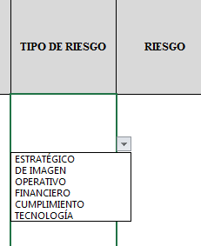 Para diligenciar este campo selecccione entre las opciones que le da la ventana, si no parecen las opciones digite la clase de riesgo identificado, según la clasificación que se da a continuación. El Riesgo está vinculado con todo el quehacer; se podría afirmar que no hay actividad que deje de incluir el riesgo como una posibilidad. Los riesgos no son sólo de carácter económico o están únicamente relacionados con entidades financieras o con lo que se ha denominado riesgos profesionales; éstos hacen parte de cualquier gestión que se realice. Entre las clases de riesgos que pueden presentarse están: Riesgo Estratégico: Se asocia con la forma en que se administra la Entidad, su manejo se enfoca a asuntos globales relacionados con la misión y el cumplimiento de los objetivos estratégicos, la clara definición de políticas, diseño y conceptualización de la entidad por parte de la alta gerencia. Riesgos de Imagen: Están relacionados con la percepción y la confianza por parte de la ciudadanía hacia la institución. Riesgos Operativos: Comprenden riesgos provenientes del funcionamiento y operatividad de los sistemas de información institucional, de la definición de los procesos, de la estructura de la entidad, de la articulación entre dependencias. Riesgos Financieros: Se relacionan con el manejo de los recursos de la entidad que incluyen la ejecución presupuestal, la elaboración de los estados financieros, los pagos, manejos de excedentes de tesorería y el manejo sobre los bienes. Riesgos de Cumplimiento: Se asocian con la capacidad de la entidad para cumplir con los requisitos legales, contractuales, de ética pública y en general con su compromiso ante la comunidad. Riesgos de Tecnología: Están relacionados con la capacidad tecnológica de la Entidad para satisfacer sus necesidades actuales y futuras y el cumplimiento de la misión.
RIESGO | Los riesgos son futuros eventos inciertos, los cuales pueden influir en el cumplimiento de los objetivos de las organizaciones, incluyendo sus objetivos estratégicos, operacionales, financieros y de cumplimiento. Se realiza determinando las causas, fuentes del riesgo y los eventos con base en el análisis de contexto para la entidad y del proceso, que pueden afectar el logro de los objetivos. El cual estará asociado a aquellos eventos o situaciones que pueden entorpecer el normal desarrollo de los objetivos del proceso, es necesario referirse a sus características o las formas en que se observa o manifiesta. En este caso es posible hacer una corta descripción del riesgo dentro de la identificación. COMO HERRAMIENTA BÁSICA PARA EL ANÁLISIS DEL CONTEXTO DEL PROCESO SE SUGIERE UTILIZAR LAS CARACTERIZACIONES DE LOS MISMOS, DONDE ES POSIBLE CONTAR CON ESTE PANORAMA. SI ESTOS DOCUMENTOS ESTÁN DESACTUALIZADOS O NO SE HAN ELABORADO, ES IMPORTANTE ACTUALIZARLOS O ELABORARLOS ANTES DE CONTINUAR CON LA METODOLOGÍA DE ADMINISTRACIÓN DEL RIESGO.
CONSECUENCIAS | Constituyen los efectos de la ocurrencia del riesgo sobre los objetivos de entidad; generalmente se dan sobre las personas o los bienes materiales o inmateriales con incidencias importantes tales como: daños físicos y fallecimiento, sanciones, pérdidas económicas, de información, de bienes, de imagen, de credibilidad y de confianza, interrupción del servicio y daño ambiental, entre otros.
ZONA DE RIESGO INHERENTE Hace referencia al riesgo antes de analizar los controles que se tengan para que el mismo no se materialice. | PROBABILIDAD | 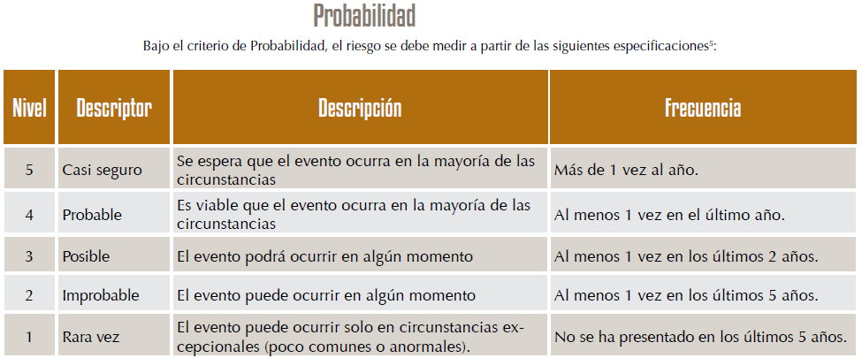 Es la oportunidad de ocurrencia de un evento de riesgo. Se mide según la frecuencia (número de veces en que se ha presentado el riesgo en un período determinado) o por la factibilidad (factores internos o externos que pueden determinar que el riesgo se presente). Se hace necesario el análisis de diferente fuentes como registros historicos, Informes, PQRS, hallazgos de los entes de control, memoria institucional de los funcionarios.
 | IMPACTO | 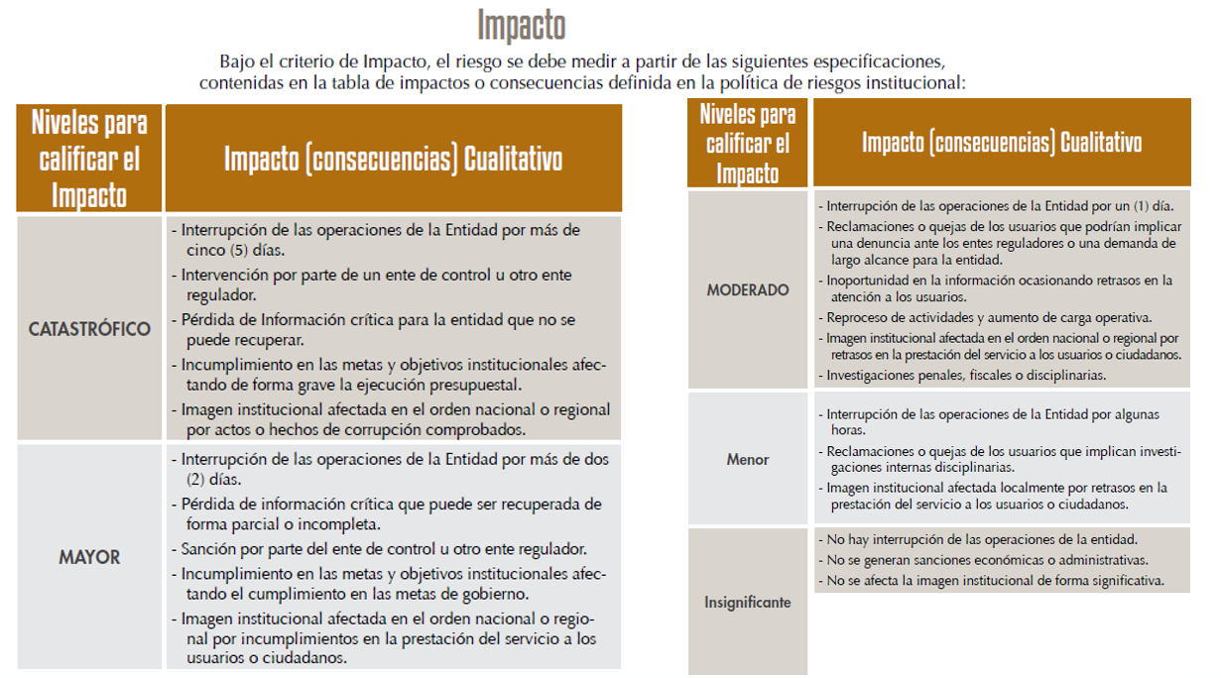 Son las consecuencias o efectos que puede generar la materialización del riesgo en la entidad.
 | ZONA DE RIESGO | El instrumento está formulado para realizar el cruce entre los valores de las variables de Probabilidad e Impacto. Esta zona se llama zona de Riesgo Inherente y arroja en su calculo una zona de riesgo que es la que hay que trabajar con el fin de bajarla. Esta información se diligencia de manera automática usando los valores que se ingresen en los campos Probabilidad e Impacto, campos previamente diligenciados.
CONTROL | Redactar de forma clara y consisa la forma en la que se ejerce el control en el proceso, para esto relacionar los instrumentos existentes (Manuales, formatos, procedimientos, intructivos), los cargos de las personas que relizan el control, los aplicativos si se cuenta con ellos, entre otros dependiendo de cada caso en particular.
CONTROLES (Preguntas de la existencia de controles) | Se establecen siete preguntas con el fin de determinar que controles se aplican a cada uno de los procesos que sean analizados. A continuación se establece una casilla con las opciones de respuesta SI/NO que se debe responder para cada una de las siete preguntas relacionadas.
RIESGO RESIDUAL | AFECTA | ¿El control previene la materialización del riesgo (afecta probabilidad) ¿El control permite enfrentar la situación en caso de materialización (afecta impacto)? Se debe definir después de hacer análisis del proceso y sus controles si la existencia o falta de los mismos puede afectar la probabilidad o el impacto. En esta celda solo se debe seleccionar en la lista desplegable Impacto o Probabilidad, el instrumento está formulado para calcular autimanticamente la zona de riesgo residual en la que se clasifica el riesgo y que es con la que hay que definir que acciones se deben implementar para llevar los riesgos identificados a ZONA DE RIESGO BAJO, zona de riesgo que nos indica que en caso de que el riesgo se materilice el instituto es capaz de asumir el impacto ya que su incidencia será minima.
ACCIONES DE CONTINGENCIA | Relacionar las acciones estratégicas y operativas que ayudarán a controlar el impacto del riesgo en caso de su materilización. Esto puede suceder en el caso de que los controles establecidos fallen y se deba actuar de manera urgente con el fin de evitar situaciones de emergencia y a minimizar sus consecuencias negativas.
ACCIONES ASOCIADAS AL CONTROL | PERIODO DE EJECUCIÒN | Se debe definir el periodo de tiempo en el cual se van a implementar las acciones que se llevarán a cabo para controlar y llevar a ZONA DE RIESGO BAJA los riesgos identificados.
 | ACCIONES | Se deben identificar las acciones que se llevarán a cabo para llevar los riesgos identificados a ZONA DE RIESGO BAJA. Estas acciones son tendientes a crear o fortalecer los controles existentes. Se sugiere revisar las 7 preguntas referentes a los controles como guia para identificar falencias en los intrumentos, frecuencias entre otras.
 | REGISTRO | Se deben registrar las evidencias de las acciones ejecutadas, es decir actas, avances en los documentos, entre otros que se consideren para este fin.
TIEMPO (SEGUIMIENTO) | Se debe registrar las fechas en las que se realizan las acciones de seguimiento.
MONITOREO Y REVISIÓN (SEGUIMIENTO) | ACCIONES | Se deben nombrar las acciones que se realizán para avanzar en el fortalecimiento de los controles, es decir, reunión con el areá…, avance en el documento…, oficialización del procedimiento… (dependiendo de las acciones asociadas al control que se hayan determinado)
...

